상품제안서
리사이클 콤비 장바구니 | 상품코드: F23790

 |  |  |  |  |  |  | 02-412-0044 | www.easy1.co.kr
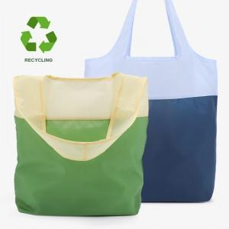

【상세/제작정보】 | ●실크1도 가능 (비용 별도 문의 / 인쇄최대사이즈: 150*50mm, 100*100mm / 인쇄 최대 사이즈는 인쇄 내용에 따라 변경될 수도 있습니다.)

【인쇄/포장옵션】 | 실크 / OPP(비닐)

【공급단가】 | 수량 | 100~ | 300~ | 500~ | 1,000~ | 3,000~
*VAT별도 | 단가 | 3,920원 | 3,780원 | 3,640원 | 3,500원 | 3,360원

【상품 URL】 | https://easy1.co.kr:443/src/goods_detail.php?gdno=23790

